Figure 2
Figure 2. Proportion de classes à niveaux multiples par département (%)

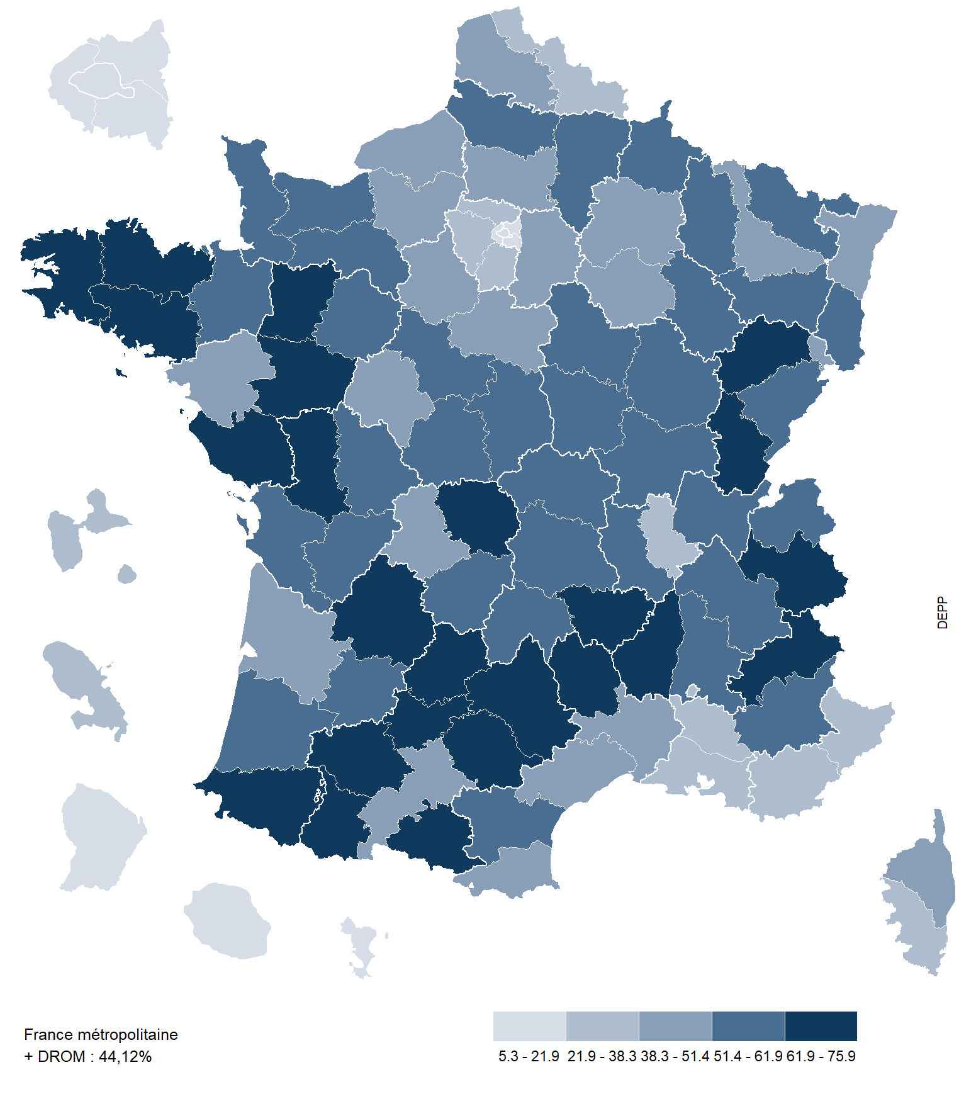

Champ : France métropolitaine + DROM, écoles publiques et privées sous contrat.
Source : Depp, base Diapre, rentrée 2021.
Ref : Note d'Information, n° 23.39. DEPP.
Code | Département | % classes à niveaux multiples
001 | Ain | 59.7
002 | Aisne | 54.0
003 | Allier | 54.3
004 | Alpes-de-Haute-Provence | 56.4
005 | Hautes-Alpes | 61.9
006 | Alpes-Maritimes | 35.7
007 | Ardèche | 72.8
008 | Ardennes | 54.1
009 | Ariège | 70.2
010 | Aube | 48.8
011 | Aude | 59.0
012 | Aveyron | 75.9
013 | Bouches-du-Rhône | 29.0
014 | Calvados | 52.2
015 | Cantal | 61.6
016 | Charente | 57.4
017 | Charente-Maritime | 54.6
018 | Cher | 53.4
019 | Corrèze | 54.8
02A | Corse-du-Sud | 33.0
02B | Haute-Corse | 48.6
021 | Côte-d'Or | 56.5
022 | Côtes-d'Armor | 69.6
023 | Creuse | 70.3
024 | Dordogne | 62.7
025 | Doubs | 54.2
026 | Drôme | 55.8
027 | Eure | 50.6
028 | Eure-et-Loir | 51.4
029 | Finistère | 63.3
030 | Gard | 44.2
031 | Haute-Garonne | 44.8
032 | Gers | 66.0
033 | Gironde | 43.9
034 | Hérault | 47.8
035 | Ille-et-Vilaine | 56.3
036 | Indre | 57.1
037 | Indre-et-Loire | 44.7
038 | Isère | 58.5
039 | Jura | 68.7
040 | Landes | 59.5
041 | Loir-et-Cher | 52.8
042 | Loire | 53.1
043 | Haute-Loire | 67.1
044 | Loire-Atlantique | 49.0
045 | Loiret | 43.7
046 | Lot | 68.0
047 | Lot-et-Garonne | 55.8
048 | Lozère | 69.5
049 | Maine-et-Loire | 67.7
050 | Manche | 59.4
051 | Marne | 43.0
052 | Haute-Marne | 57.5
053 | Mayenne | 74.2
054 | Meurthe-et-Moselle | 48.6
055 | Meuse | 56.4
056 | Morbihan | 69.8
057 | Moselle | 53.6
058 | Nièvre | 58.1
059 | Nord | 38.3
060 | Oise | 50.5
061 | Orne | 60.8
062 | Pas-de-Calais | 43.0
063 | Puy-de-Dôme | 55.0
064 | Pyrénées-Atlantiques | 67.0
065 | Hautes-Pyrénées | 62.5
066 | Pyrénées-Orientales | 46.9
067 | Bas-Rhin | 46.8
068 | Haut-Rhin | 54.4
069 | Rhône | 37.4
070 | Haute-Saône | 64.6
071 | Saône-et-Loire | 61.1
072 | Sarthe | 60.4
073 | Savoie | 65.4
074 | Haute-Savoie | 58.3
075 | Paris | 20.8
076 | Seine-Maritime | 47.6
077 | Seine-et-Marne | 38.3
078 | Yvelines | 32.1
079 | Deux-Sèvres | 63.8
080 | Somme | 51.4
081 | Tarn | 66.8
082 | Tarn-et-Garonne | 64.5
083 | Var | 28.6
084 | Vaucluse | 38.2
085 | Vendée | 66.7
086 | Vienne | 58.4
087 | Haute-Vienne | 44.8
088 | Vosges | 57.0
089 | Yonne | 57.8
090 | Territoire de Belfort | 49.4
091 | Essonne | 31.1
092 | Hauts-de-Seine | 17.8
093 | Seine-Saint-Denis | 14.8
094 | Val-de-Marne | 17.1
095 | Val-d'Oise | 29.9
971 | Guadeloupe | 21.9
972 | Martinique | 25.3
973 | Guyane | 10.2
974 | La Réunion | 19.4
976 | Mayotte | 5.3
Ensemble |  | 44.1

Figure 2bis
Figure 2bis. Proportion de classes à niveaux multiples par bassin de vie (en %)

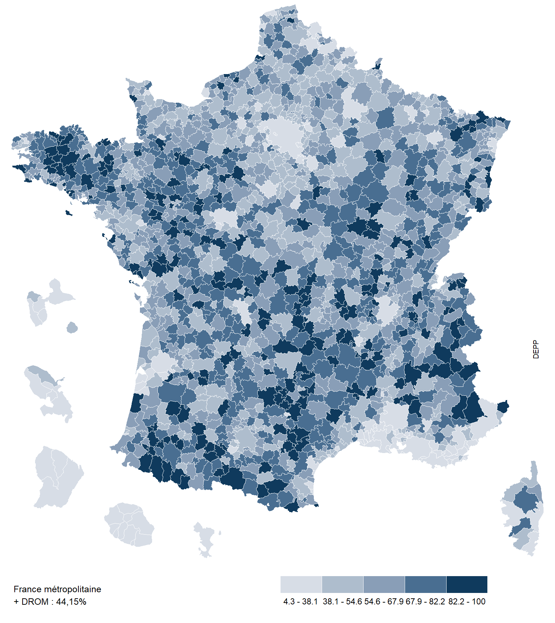

Champ : France métropolitaine + DROM, écoles publiques et privées sous contrat.
Source : DEPP, base Diapre, rentrée 2021.
Ref : Note d'Information, n° 23.39. DEPP.

Figure 3 bis
Figure 3 bis. Proportion d'écoles à classe unique par bassin de vie (%)

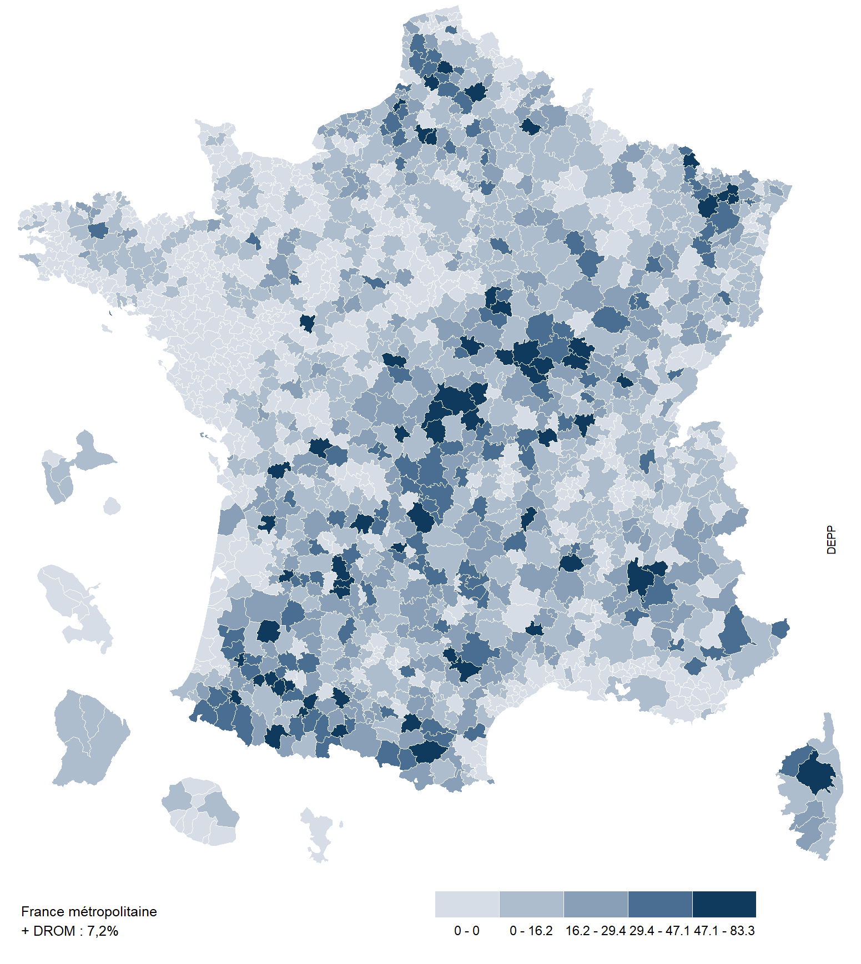

Champ : France métropolitaine + DROM, écoles publiques et privées sous contrat.
Source : Depp, base Diapre, rentrée 2021.
Ref : Note d'Information, n° 23.39. DEPP.

Figure 3 ter
Figure 3 ter. Évolution de la proportion d'écoles primaires et élémentaires à classe unique (%)

Champ : France métropolitaine + DROM, écoles publiques et privées sous contrat. Hors écoles maternelles.
Source : Depp, RERS, base Diapre, rentrée 2021.
Note : Les données du RERS permettent de récupérer l'historique des classes uniques depuis les années 1960, mais uniquement pour les écoles primaires et élémentaires.

Secteur | 1960 | 1970 | 1980 | 1990 | 1999 | 2010 | 2021
Public | 25.6 | 32.5 | 25.5 | 20.0 | 16.5 | 11.4 | 8.2
Privé sous contrat | 5.9 | 9.1 | 5.2 | 3.6 | 3.1 | 2.4 | 1.1
Public + Privé sous contrat | 23.3 | 29.5 | 22.9 | 17.8 | 14.7 | 10.1 | 7.3

Ref : Note d'Information, n° 23.39. DEPP.

Figure 4
Figure 4. Évolution de la proportion de classes à niveaux multiples en élémentaire (en %)

Champ : France métropolitaine + DROM, écoles publiques et privées sous contrat. Hors classes scolarisant exclusivement des élèves de niveau préélémentaire.
Source : DEPP, base Diapre, rentrées 2013 à 2021.

Niveau | 2013 | 2014 | 2015 | 2016 | 2017 | 2018 | 2019 | 2020 | 2021
Privé sous contrat | 36.6 | 37.9 | 38.3 | 38.9 | 38.3 | 39.7 | 40.4 | 39.9 | 40.3
Public hors EP | 43.2 | 43.8 | 45.1 | 45.5 | 46.0 | 46.7 | 47.7 | 47.0 | 47.6
EP | 26.4 | 26.8 | 25.8 | 25.8 | 23.7 | 18.0 | 14.9 | 15.2 | 16.0
EP, niveaux de CP et CE1 | 26.5 | 27.6 | 26.4 | 28.1 | 22.3 | 11.1 | 5.2 | 6.3 | 6.8
EP, niveaux de CE2, CM1 et CM2 | 33.5 | 33.9 | 32.9 | 32.8 | 33.9 | 32.1 | 28.5 | 28.0 | 29.1
Écoles - Ensemble élémentaire et primaire | 39.7 | 40.4 | 40.9 | 41.2 | 41.0 | 40.0 | 39.8 | 39.3 | 39.9

Ref : Note d'Information, n° 23.39. DEPP.

Figure 5
Figure 5. Les quatres combinaisons les plus fréquentes par niveau d'enseignement (%)

 | %
PS-MS | 42.1
PS | 32.7
PS-MS-GS | 15.2
PS-GS | 6.9
PS-MS | 38.7
MS-GS | 26.8
MS | 17.3
PS-MS-GS | 14.0
GS | 33.1
MS-GS | 29.1
PS-MS-GS | 15.1
GS-CP | 10.7
CP | 55.7
CP-CE1 | 22.9
GS-CP | 10.8
CP-CE1-CE2 | 2.9
CE1 | 45.5
CE1-CE2 | 23.5
CP-CE1 | 21.8
CP-CE1-CE2 | 2.7
CE2 | 38.3
CE1-CE2 | 25.5
CE2-CM1 | 20.4
CE2-CM1-CM2 | 5.6
CM1-CM2 | 39.0
CM1 | 31.7
CE2-CM1 | 19.3
CE2-CM1-CM2 | 5.3
CM1-CM2 | 44.7
CM2 | 42.8
CE2-CM1-CM2 | 6.1
CE1-CE2-CM1-CM2 | 2.3
Autres combinaisons

Champ : France métropolitaine + DROM, écoles publiques et privées sous contrat.
Source : Depp, base Diapre, rentrée 2021.
Lecture : "Parmi l'ensemble des classes scolarisant des CM2, la combinaison CM1-CM2 représente 44,8% des classes".
Ref : Note d'Information, n° 23.39. DEPP.

Cycle | Niveau | Type de classes | %
Cycle 1 | PS | PS-MS | 42.1
 |  | PS | 32.7
 |  | PS-MS-GS | 15.2
 |  | PS-GS | 6.9
 |  | Autres combinaisons | 3.1
 | MS | PS-MS | 38.7
 |  | MS-GS | 26.8
 |  | MS | 17.3
 |  | PS-MS-GS | 14.0
 |  | Autres combinaisons | 3.2
 | GS | GS | 33.1
 |  | MS-GS | 29.1
 |  | PS-MS-GS | 15.1
 |  | GS-CP | 10.7
 |  | Autres combinaisons | 12.1
Cycle 2 | CP | CP | 55.7
 |  | CP-CE1 | 22.9
 |  | GS-CP | 10.8
 |  | CP-CE1-CE2 | 2.9
 |  | Autres combinaisons | 7.7
 | CE1 | CE1 | 45.5
 |  | CE1-CE2 | 23.5
 |  | CP-CE1 | 21.8
 |  | CP-CE1-CE2 | 2.7
 |  | Autres combinaisons | 6.5
 | CE2 | CE2 | 38.3
 |  | CE1-CE2 | 25.5
 |  | CE2-CM1 | 20.4
 |  | CE2-CM1-CM2 | 5.6
 |  | Autres combinaisons | 10.2
Cycle 3 | CM1 | CM1-CM2 | 39.0
 |  | CM1 | 31.7
 |  | CE2-CM1 | 19.3
 |  | CE2-CM1-CM2 | 5.3
 |  | Autres combinaisons | 4.7
 | CM2 | CM1-CM2 | 44.7
 |  | CM2 | 42.8
 |  | CE2-CM1-CM2 | 6.1
 |  | CE1-CE2-CM1-CM2 | 2.3
 |  | Autres combinaisons | 4.2

Figure 5 bis
Figure 5 bis. Combinaisons les plus fréquentes par niveau d'enseignement en éducation prioritaire (%)

 | %
PS-MS | 50.9
PS | 38.8
PS-MS-GS | 5.8
PS-GS | 4.3
PS-MS | 40.3
MS-GS | 32.8
MS | 20.5
PS-MS-GS | 6.0
GS | 68.5
MS-GS | 19.8
PS-MS-GS | 5.8
GS-CP | 4.3
CP | 90.7
CP-CE1 | 7.5
GS-CP | 1.0
CP-CE1-CE2 | 0.2
CE1 | 88.2
CE1-CE2 | 7.6
CP-CE1 | 3.5
CP-CE1-CE2 | 0.2
CE2 | 70.0
CE1-CE2 | 18.9
CE2-CM1 | 5.3
CE2-CM1-CM2 | 2.6
CM1-CM2 | 44.4
CM1 | 36.4
CE2-CM1 | 16.3
CE2-CM1-CM2 | 2.3
CM1-CM2 | 54.0
CM2 | 40.9
CE2-CM1-CM2 | 2.5
CE1-CE2-CM1-CM2 | 2.0

Champ : France métropolitaine + DROM, écoles de l'éducation prioritaire.
Source : Depp, base Diapre, rentrée 2021.
Lecture : "Parmi l'ensemble des classes de CP, la combinaison CP-CE1 représente 7,5% des classes".

Cycle | Niveau | Type de classes | %
Cycle 1 | PS | PS-MS | 50.9
 |  | PS | 38.8
 |  | PS-MS-GS | 5.8
 |  | PS-GS | 4.3
 |  | Autres combinaisons | 0.3
 | MS | PS-MS | 40.3
 |  | MS-GS | 32.8
 |  | MS | 20.5
 |  | PS-MS-GS | 6.0
 |  | Autres combinaisons | 0.3
 | GS | GS | 68.5
 |  | MS-GS | 19.8
 |  | PS-MS-GS | 5.8
 |  | GS-CP | 4.3
 |  | Autres combinaisons | 1.6
Cycle 2 | CP | CP | 90.7
 |  | CP-CE1 | 7.5
 |  | GS-CP | 1.0
 |  | CP-CE1-CE2 | 0.2
 |  | Autres combinaisons | 0.6
 | CE1 | CE1 | 88.2
 |  | CE1-CE2 | 7.6
 |  | CP-CE1 | 3.5
 |  | CP-CE1-CE2 | 0.2
 |  | Autres combinaisons | 0.6
 | CE2 | CE2 | 70.0
 |  | CE1-CE2 | 18.9
 |  | CE2-CM1 | 5.3
 |  | CE2-CM1-CM2 | 2.6
 |  | Autres combinaisons | 3.2
Cycle 3 | CM1 | CM1-CM2 | 44.4
 |  | CM1 | 36.4
 |  | CE2-CM1 | 16.3
 |  | CE2-CM1-CM2 | 2.3
 |  | Autres combinaisons | 0.6
 | CM2 | CM1-CM2 | 54.0
 |  | CM2 | 40.9
 |  | CE2-CM1-CM2 | 2.5
 |  | CE1-CE2-CM1-CM2 | 2.0
 |  | Autres combinaisons | 0.6

Ref : Note d'Information, n° 23.39. DEPP.

Figure 6
Figure 6. Nombre moyen d'élèves par classe selon le niveau dans les écoles hors éducation prioritaire

 | Classes à niveaux multiples | Classes simples
PS | 23.1 | 23
MS | 23.3 | 24.2
GS | 22.7 | 23.6
CP | 21.1 | 22.1
CE1 | 21.8 | 23.6
CE2 | 22.4 | 24.6
CM1 | 23 | 25.1
CM2 | 22.9 | 25.2
Ensemble | 22.6 | 23.8

Lecture : parmi les classes qui ont des élèves de petite section (PS), les classes de PS simples accueillent en moyenne 23,0 élèves contre 23,1 pour les classes de PS à niveaux multiples.
Champ : France métropolitaine + DROM, écoles publiques et privées sous contrat. Hors éducation prioritaire.
Source : DEPP, base Diapre, rentrée 2021.
Ref : Note d'Information, n° 23.39. DEPP.
Niveau | Classes à niveaux multiples | Classes simples
PS | 23.1 | 23.0
MS | 23.3 | 24.2
GS | 22.7 | 23.6
Préélémentaire | 23.1 | 23.4
CP | 21.1 | 22.1
CE1 | 21.8 | 23.6
CE2 | 22.4 | 24.6
CM1 | 23.0 | 25.1
CM2 | 22.9 | 25.2
Élémentaire | 22.3 | 24.0
Ensemble | 22.6 | 23.8

Figure 7
Figure 7. Part d'élèves en classe à niveaux multiples selon le nombre d'élèves dans l'école par niveau (%)

 | PS | MS | GS
1 | 100 | 100 | 100
2 | 99.525316456 | 100 | 100
3 | 100 | 100 | 100
4 | 99.831649832 | 99.862825789 | 99.868073879
5 | 99.87012987 | 100 | 100
6 | 99.850056243 | 99.686192469 | 99.794871795
7 | 99.694811801 | 99.904580153 | 99.621570482
8 | 99.899396378 | 99.908256881 | 99.710144928
9 | 99.694501018 | 99.674954296 | 99.274047187
10 | 98.960302457 | 99.649122807 | 98.190954774
11 | 98.405690299 | 99.469496021 | 98.146009852
12 | 96.60555005 | 98.447488584 | 95.205555556
13 | 93.041075051 | 97.741273101 | 94.337927664
14 | 91.908551308 | 96.417910448 | 92.893044355
15 | 87.06201873 | 94.967177243 | 89.82864638
16 | 82.564747356 | 91.466083151 | 85.323292273
17 | 78.231771429 | 87.833788396 | 79.722182681
18 | 68.6 | 83.713823163 | 77.156309524
19 | 62.975449871 | 81.119023136 | 67.995890411
20 | 56.015831135 | 73.76880985 | 62.440318302
21 | 46.536363636 | 70.47994429 | 53.866129032
22 | 42.380384088 | 67.376080692 | 48.16162963
23 | 38.899285714 | 65.080239521 | 46.589630682
24 | 39.426132931 | 64.751057828 | 40.947660819
25 | 35.790087464 | 62.670422535 | 42.702549575
26 | 40.134866469 | 64.812883436 | 45.60671875
27 | 36.558982512 | 65.041625207 | 51.343505477
28 | 39.239549839 | 62.696090226 | 45.015490798
29 | 41.277894737 | 69.834254144 | 48.846365105
30 | 43.647457627 | 68.881037277 | 47.147887324
31 | 48.61124031 | 73.606346154 | 59.308906883
32 | 48.757419355 | 77.824024641 | 57.188271605
33 | 48.528641975 | 76.724878049 | 54.472115385
34 | 46.856812933 | 73.698756219 | 53.187885986
35 | 48.842372881 | 74.612380952 | 57.045685279
36 | 46.599014778 | 72.69226361 | 50.820935961
37 | 45.447002398 | 73.147126437 | 48.206845966
38 | 43.851595745 | 70.475895765 | 49.96
39 | 44.994311377 | 67.958024691 | 44.899346405
40 | 46.257668712 | 65.980707395 | 43.59375
41 | 41.2 | 67.165064103 | 45.741868512
42 | 43.583617747 | 63.106785714 | 40.466887417
43 | 43.387804878 | 59.618442623 | 45.160754717
44 | 43.974295775 | 56.906694561 | 34.322939068
45 | 45.052816901 | 59.24137931 | 32.615207373
46 | 39.318888889 | 54.628436019 | 32.498275862
47 | 39.248034934 | 54.853107345 | 31.325853659
48 | 31.026521739 | 50.55450237 | 30.024102564
49 | 33.266666667 | 48.6135 | 31.410138249
50 | 34.877828054 | 45.417582418 | 31.038674033
...

 | CP | CE1 | CE2
1 | 100 | 99.489795918 | 99.497487437
2 | 99.689440994 | 99.851190476 | 99.838187702
3 | 99.795918367 | 100 | 99.801980198
4 | 99.703264095 | 100 | 100
5 | 99.87012987 | 99.582753825 | 99.761051374
6 | 99.467518637 | 99.886621315 | 99.657142857
7 | 98.628478964 | 99.814740566 | 99.896049896
8 | 98.314014752 | 99.378238342 | 99.784714747
9 | 97.76119403 | 98.839458414 | 99.288617886
10 | 96.134786918 | 97.129094412 | 98.912175649
11 | 94.999098196 | 97.56097561 | 99.003984064
12 | 91.513571429 | 95.726461538 | 98.602150538
13 | 88.090963855 | 94.008264463 | 97.268292683
14 | 83.632258065 | 92.429378531 | 93.898305085
15 | 77.161321777 | 89.075982043 | 93.179049939
16 | 74.581100478 | 83.025059666 | 86.70745098
17 | 62.875694444 | 77.50743073 | 85.601368159
18 | 54.747866667 | 68.310410959 | 75.869868421
19 | 44.363136729 | 62.240940526 | 71.877247956
20 | 32.207702889 | 55.099573257 | 63.75739645
21 | 23.440027701 | 47.562182362 | 56.007848837
22 | 21.43896648 | 41.851764706 | 52.81510574
23 | 19.21362963 | 38.254160584 | 43.188199697
24 | 17.947313433 | 34.644608567 | 46.028409091
25 | 19.939209726 | 33.979739508 | 35.750778816
26 | 27.648214286 | 35.568768769 | 34.66751497
27 | 25.664856712 | 35.946523179 | 37.369654088
28 | 23.178815081 | 36.189437819 | 39.426758148
29 | 30.775285171 | 44.00112782 | 41.224514991
30 | 28.914473684 | 44.281312127 | 43.633066132
31 | 29.179302832 | 44.158672377 | 47.420762712
32 | 28.609756098 | 47.093071594 | 50.575990676
33 | 28.142021277 | 42.72095672 | 43.134782609
34 | 25.792525773 | 42.110077519 | 43.111666667
35 | 25.255131265 | 39.976781003 | 43.44345679
36 | 28.221195652 | 37.374168798 | 39.044
37 | 25.084722222 | 36.239534884 | 39.737912088
38 | 22.623017903 | 32.398395722 | 37.642261905
39 | 21.72251462 | 33.893023256 | 33.827472527
40 | 17.044753086 | 30.842105263 | 33.740506329
41 | 14.188679245 | 30.509933775 | 30.340740741
42 | 14.33516129 | 26.270512821 | 26.960992908
43 | 12.205610561 | 27.813 | 31.322758621
44 | 10.023741007 | 21.750197628 | 26.28081761
45 | 7.1703125 | 21.054022989 | 24.582304527
46 | 8.9767175573 | 20.705703422 | 20.630612245
47 | 7.5975510204 | 17.274349442 | 22.833216783
48 | 4.5060377358 | 15.452118644 | 18.655172414
49 | 6.3787755102 | 12.682700422 | 16.426859504
50 | 7.0396475771 | 14.466101695 | 15.038626609
...
 | CM1 | CM2
1 | 100 | 99.450549451
2 | 100 | 99.393939394
3 | 99.773755656 | 99.770642202
4 | 100 | 99.958123953
5 | 100 | 100
6 | 99.878345499 | 99.863201094
7 | 100 | 99.764982374
8 | 99.895178197 | 99.804469274
9 | 99.496981891 | 99.579831933
10 | 99.672131148 | 99.302788845
11 | 99.609375 | 98.702623295
12 | 99.293933054 | 98.521647307
13 | 97.967479675 | 97.15536105
14 | 97.333333333 | 95.833333333
15 | 94.518879415 | 93.317286915
16 | 93.573264781 | 88.622754491
17 | 89.027320261 | 82.392462988
18 | 84.761904762 | 74.242424242
19 | 76.170721358 | 64.636750999
20 | 70.308123249 | 53.791208791
21 | 62.593475177 | 43.71242515
22 | 53.73347398 | 38.38377193
23 | 49.474812594 | 29.236588921
24 | 44.274395448 | 25.712143928
25 | 41.753846154 | 23.787296898
26 | 48.234575261 | 23.309937888
27 | 45.933547352 | 25.608791209
28 | 47.668959436 | 29.951851852
29 | 49.322820037 | 33.34625
30 | 53.090178571 | 36.111775362
31 | 59.562863535 | 42.138702929
32 | 55.230985915 | 40.904395604
33 | 56.701873536 | 41.180160858
34 | 56.908148148 | 44.047584541
35 | 54.606091371 | 44.666423358
36 | 49.596782178 | 41.933074935
37 | 50.0043257 | 40.756857143
38 | 49.575068493 | 39.770108696
39 | 49.772543353 | 39.960483871
40 | 45.923295455 | 36.899171271
41 | 42.979041916 | 38.567628205
42 | 40.293103448 | 32.894276094
43 | 38.651916376 | 32.254248366
44 | 35.384351145 | 32.075684932
45 | 32.295402299 | 27.366202091
46 | 37.885472973 | 26.989655172
47 | 32.717870722 | 25.118796992
48 | 30.747808765 | 22.449797571
49 | 27.607258065 | 19.536486486
50 | 26.497959184 | 16.573991031
...

Champ : France métropolitaine + DROM, écoles publiques et privées sous contrat.
Source : Depp, base Diapre, rentrée 2021.
Lecture : "Dans les écoles qui comptent 26 élèves de CM2, en moyenne 23,3% de ces élèves sont affectés dans une classe à niveaux multiples."
Ref : Note d'Information, n° 23.39. DEPP.

Figure 8
Figure 8. Répartition des élèves de préélémentaire par type de classe selon leur trimestre de naissance (en %)

Lecture : lorsqu’il est possible d’affecter un élève dans une classe simple ou double, 34,3 % des élèves qui sont nés lors du premier trimestre de l’année sont affectés au niveau inférieur d’une classe multiniveau, contre 17,2 % des élèves nés lors du dernier.
Champ : France métropolitaine + DROM, écoles publiques et privées sous contrat. Élèves de préélémentaires des classes dont le niveau est présent en classe simple et double au sein d’une même école.
Source : DEPP, base Diapre, rentrée 2021.
Ref : Note d'Information, n° 23.39. DEPP.

Configuration de la classe | Trimestre 1 | Trimestre 2 | Trimestre 3 | Trimestre 4
Élèves dans le niveau inférieur d'une classe double | 34.3 | 26.6 | 21.9 | 17.2
Élèves dans le niveau supérieur d'une classe double | 21.5 | 23.7 | 26.6 | 28.1
Élèves dans une classe simple | 23.3 | 24.7 | 26.6 | 25.4
Ensemble des élèves | 25.0 | 24.9 | 25.7 | 24.4

Ref : Note d'Information, n° 23.39. DEPP.

Figure 8 bis
Figure 8 bis. Répartition des élèves d'élémentaire par type de classe selon leur trimestre de naissance (%)

Champ : France métropolitaine + DROM, écoles publiques et privées sous contrat. Elèves d'élémentaires des classes dont le niveau est présent en classe simple et double au sein d'une même école.
Source : Depp, base Diapre, rentrée 2021.
Lecture : "Lorsqu'il est possible d'affecter un élève dans une classe simple ou double, 34,3% des élèves qui sont nés lors du premier trimestre de l'année sont affectés au niveau inférieur d'une classe multiniveau,
contre 17,2% des élèves nés lors du dernier."
Ref : Note d'Information, n° 23.39. DEPP.
Configuration de la classe | Trimestre 1 | Trimestre 2 | Trimestre 3 | Trimestre 4
Elèves dans le niveau inférieur d'une classe double | 27.8 | 25.9 | 24.7 | 21.6
Elèves dans le niveau supérieur d'une classe double | 24.3 | 24.7 | 26.0 | 24.9
Elèves dans une classe simple | 23.2 | 24.2 | 26.3 | 26.3
Ensemble des élèves | 24.0 | 24.5 | 26.0 | 25.5

Figure 8 ter
Figure 8 ter. Répartition des élèves d'élémentaire par type de classe selon leur sexe (%)

Champ : France métropolitaine + DROM, écoles publiques et privées sous contrat. Elèves des classes élémentaires dont le niveau est présent en classe simple et double au sein d'une même école.
Source : Depp, base Diapre, rentrée 2021.

Configuration de la classe | Filles | Garçons
Elèves dans le niveau inférieur d'une classe double | 48.7 | 51.3
Elèves dans le niveau supérieur d'une classe double | 49.7 | 50.3
Elèves dans une classe simple | 48.6 | 51.4
Ensemble des élèves | 48.8 | 51.2
Ref : Note d'Information, n° 23.39. DEPP.

Figure 9a
Figure 9a. Répartition des élèves de CE1 par type de classe selon leur capacité à lire à voix haute un texte à la rentrée (%)

Champ : France métropolitaine + DROM, écoles publiques et privées sous contrat. Hors éducation prioritaire. Elèves de CE1 des classes dont le niveau d'enseignement est présent en classe simple et double au sein d'une même école.
Source : Depp, Repères CE1, session 2021.
Note : Les élèves "En difficulté" devront être accompagnés au cours d'année. Les élèves "Fragiles" sont ceux qui nécessiteront une vigilance particulière.
Lecture : "Dans les classes de CP-CE1, 7,8% des élèves de CE1 sont en difficulté pour lire à voix haute un texte, contre 9,1% dans les classes de CE1 simples".

 | Niveau des élèves
Configuration de la classe | % élèves en difficulté | % élèves fragiles | % élèves sans difficultés
Elèves de CE1 en classe de CP-CE1 | 7.8 | 12.4 | 79.9
Elèves de CE1 en classe de CE1 | 9.1 | 18.2 | 72.7
Elèves de CE1 en classe de CE1-CE2 | 3.5 | 10.0 | 86.5
Ensemble | 8.1 | 16.1 | 75.8

Ref : Note d'Information, n° 23.39. DEPP.

Figure 9b
Figure 9b. Répartition des élèves de CE1 par type de classe selon leur capacité à résoudre un problème à la rentrée (%)

Champ : France métropolitaine + DROM, écoles publiques et privées sous contrat. Hors éducation prioritaire. Elèves de CE1 des classes dont le niveau d'enseignement est présent en classe simple et double au sein d'une même école.
Source : Depp, Repères CE1, session 2021.
Note : Les élèves "En difficulté" devront être accompagnés au cours d'année. Les élèves "Fragiles" sont ceux qui nécessiteront une vigilance particulière.
Lecture : "Dans les classes de CP-CE1, 15,2% des élèves de CE1 sont en difficulté pour résoudre un problème, contre 17,9% dans les classes de CE1 simples".

 | Niveau des élèves
Configuration de la classe | % élèves en difficulté | % élèves fragiles | % élèves sans difficultés
Elèves de CE1 en classe de CP-CE1 | 15.2 | 29.6 | 55.2
Elèves de CE1 en classe de CE1 | 17.9 | 33.6 | 48.5
Elèves de CE1 en classe de CE1-CE2 | 9.9 | 27.1 | 63.1
Ensemble | 16.4 | 32.0 | 51.6

Ref : Note d'Information, n° 23.39. DEPP.

